熟肉
Dual scopes:（双重作用域）

名字 | usage | 目标类型 | 例子 | 描述 | 是否可作为target使用 | 版本 | 人话

TGA | 始终可用 | 国家作用域 | SOV = { country_event = my_event.1 } | 由tag或tag alias定义的国家/地区。tag在 /Hearts of Iron IV/common/country_tag_aliases 中定义，除了实际tag外，还可以指代特定国家/地区（例如内战中的一方）。如果具有确切 tag的国家/地区不存在，但源自指定代码的动态国家/地区存在，则范围将引用动态国家/地区。 | √ | 1.0 | 例子里面的代码可以写在任何国家的任何地方的效果，但是都是苏联（ＳＯＶ）执行这个事件
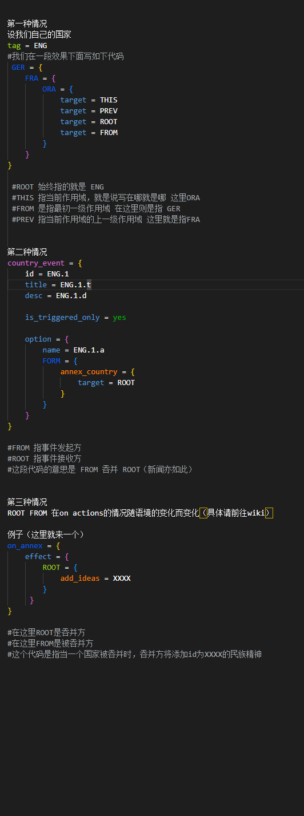

<state_id> | 始终可用 | 省份作用域 | 123 = { transfer_state_to = SOV } | 被这个id定义的state | √ | 1 | 例子里面的代码是可以将id为123的state（省份）给苏联（ＳＯＶ）

<character> | 始终可用 | 人物作用域 | ENG_theodore_makhno = { set_nationality = UKR } | 在 1.12.8 之前的游戏版本中，该角色必须已由该角色所在的国家/地区招募。 | √ | 1.11 | 当前版本，作用不大

mio:<MIO> | 始终可用 | 军工设计作用域 | mio:AST_cockatoo_doe_organization = { … } | 由 /Hearts of Iron IV/common/military_industrial_organization/organizations/*.txt 文件中定义的该 ID 标识的 MIO。 | √ | 1.13 | 制造商系统作用域，这个代码给你就是让你给单独某个制造商加东西用的

ROOT | 始终可用 | 取决于使用情况 | 第一种情况 设我们自己的国家 tag = ENG #我们在一段效果下面写如下代码 GER = { FRA = { ORA = { target = THIS target = PREV target = ROOT target = FROM } } } #ROOT 始终指的就是 ENG #THIS 指当前作用域，就是说写在哪就是哪 这里ORA #FROM 是指最初一级作用域 在这里则是指 GER #PREV 指当前作用域的上一级作用域 这里就是指FRA 第二种情况 country_event = { id = ENG.1 title = ENG.1.t desc = ENG.1.d is_triggered_only = yes option = { name = ENG.1.a FORM = { annex_country = { target = ROOT } } } } #FROM 指事件发起方 #ROOT 指事件接收方 #这段代码的意思是 FROM 吞并 ROOT（新闻亦如此） 第三种情况 ROOT FROM 在on actions的情况随语境的变化而变化（具体请前往wiki） 例子（这里就来一个） on_annex = { effect = { ROOT = { add_ideas = XXXX } } } #在这里ROOT是吞并方 #在这里FROM是被吞并方 #这个代码是指当一个国家被吞并时，吞并方将添加id为XXXX的民族精神 | 以块的根节点为目标，这是每个块的固有属性（定义）。最常见的是，这是默认范围：例如，国策中的 ROOT 将始终指进行国策的国家，而事件中的 ROOT 将始终指获得事件的国家/地区。但是，某些块确实区分了默认作用域和 ROOT，例如某些脚本化的 GUI 上下文或某些操作。如果一个块没有定义 ROOT（例如on_startup on actions），则无法使用它。 | √ | 1 | 具体看图（记得放大） 图中代码在例子一栏（复制到任意ｔｘｔ即可查看）

THIS | 始终可用 | 取决于使用情况 |  | 以使用它的当前范围为目标。例如，在 every_state 中使用时，它将引用当前正在评估的状态。主要用于变量（如示例中，省略它不起作用）或内置本地化命令，其中必须指定某些范围。更罕见的是，这可能有助于在使用 PREV 时进行范围操作。由于省略它对代码的解释方式没有影响，因此在这些情况之外几乎没有用法。 | √ | 1

PREV | 始终可用 | 取决于使用情况 |  | 以包含当前范围的范围为目标。可以具有假定的默认范围与 ROOT 不同的其他应用程序，例如在状态事件或某些on_actions中。可以无限期地链接为 PREV.PREV。 通常会导致看起来很糟糕的工具提示：向玩家显示的内容并不总是与现实相关。 | √ | 1

FROM | 始终可用 | 取决于使用情况 |  | 可以无限期地链接为 FROM。从。用于针对块固有的各种硬编码作用域，通常是除 ROOT 之外的辅助作用域。例： 在事件中，这是指发送事件的国家/地区（即，如果事件是使用效果触发的，则它是触发事件的 ROOT 范围）。 在有针对性的决策或外交脚本触发器中，这是指有针对性的范围。 | √ | 1

overlord | 仅在国家/地区范围内 | 国家作用域 | overlord = { … } | 如果是subject，则为国家的overload。受“无效事件目标”错误的影响。 | × | 1.3 | 不清楚这个是干啥的，貌似没啥用

faction_leader | 仅在国家/地区范围内 | 国家作用域 | faction_leader = { add_to_faction = FROM } | 该派系的派系领导人是该国所属的一部分。受“无效事件目标”错误的影响。 | × | １.１０.１

owner | 仅在国家、性格或战斗人员范围内 | 国家作用域 | owner = { add_ideas = owns_this_state } | 在州范围内，拥有该州的国家/地区。在战斗范围，拥有这些部门的国家。在角色范围内，招募角色的国家/地区。当用于状态时，会出现“无效事件目标”错误。 | × | 1

controller | 仅在状态作用域内 | 国家作用域 | controller = { ROOT = { create_wargoal = { target = PREV type = take_state_focus generator = { 123 } } } } | 当前状态的控制器。受“无效事件目标”错误的影响。 | × | 1

capital_scope | 仅在国家／地区作用域内 | 省份作用域 | capital_scope = { … } | 当前国家/地区的首都所在的州。在极少数情况下会出现“无效事件目标”错误。 | × | 1

event_target:<event_target_key> | 始终可用 | 取决于使用情况 | event_target:my_event_target = { … } | 已保存的事件目标或全局事件目标，冒号后没有空格。受“无效事件目标”错误的影响。 | √ | 1 | 见图书馆内的event target讲解

var:<variable> | 始终可用 | 取决于使用情况 | var:my_variable = { … } add_to_faction = my_variable或 add_to_faction = var:my_variable | 变量设置为作用域。 当用作目标而不是作用域时，在大多数情况下可以省略。var: | √ | 1.5 | 将变量作为作用域

 |  |  |  | Invalid event target（无效标记）——这是个log！

 |  |  |  |  对于某些双重作用域，使用它们时可能记录的错误是“无效事件目标”，如 所示，而正在使用的范围不一定是事件目标。 这是指范围在使用它的上下文中没有任何定义的目标，即在使用它时不可能选择任何单个目标。如果如示例所示，这意味着范围在不受任何国家/地区控制的状态中检查或执行。这种状态相当不稳定，很容易导致崩溃（例如，如果人工智能评估了空中任务，或者对它们产生了几乎任何影响），因此，如果这种情况发生在 或 上，那么这只能通过确保每个状态都有所有者或控制者来修复。common/national_focus/generic.txt:690: controller: invalid event target: controllercontroller = { ... }controllerowner 在实践中，在评估效果或触发因素时，这被完全跳过：不会执行任何效果;作为触发器，它不会出现为真或假。但是，由于可以在每次报价时检查这一点，因此保持原样可能会导致错误日志混乱。为了避免这种情况，可以在效果或触发中使用 if 语句，这样只有在满足双重范围存在的条件时才会检查双重范围，例如在检查霸主之前检查国家是否确实是一个主体。这方面的一个例子是这样的：

